2024년카페인력현황
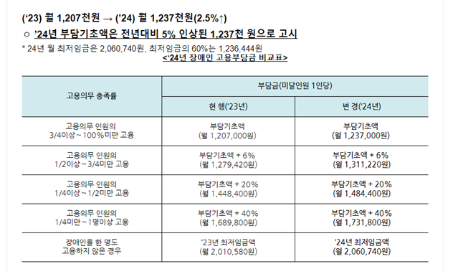
* 카페사업팀 인력 운영안

지하아린 |  | * 근로자 현황
본사 |  | -. 비장애인 8인 (팀장, 정규 매니저 6인 + 본사 채용 SV 포함)
SV |  | -. 장애인 42인 (경증 3인 / 중증 39인) / 11~12월 퇴사자 중증 2인 제외 (신예진, 박오성)
성시은 |  | -. 2023년 채용 목표 인원 수 42인 (경증 3인 / 중증 39인)
김진오 |  | -. 2024년 채용 목표 인원 수 46인 (경증 3인 / 중증 43인)
중2

김소나 (겸임) |  | 김선희(겸임) |  |  | 이시영(겸임) |  | 이용규 | 차진주 | 퇴사자
푸른솔 | 의대 | 멀티미디어 | 제2기숙사 | 공학관 | 예술디자인대 | 선승관 | 학생회관 | 중앙도서관 | 김한나 | 3월
김민서 | 홍예은 | 천경민 | 김현규 | 임현희 | 김동현 | 김덕임 | 김동규 | 구현정 | 황용주 | 3월
변영우 | 전호경 | 홍수정 | 정은영 | 서진규 | 이현석 | 유성희 | 장서빈 | 오여진 | 김지혜 | 5월
김유진 | 목예원 | 오설아 |  | 최영태 | 이유경 | 박영민 | 전용화 | 정은아 | 김도희 | 5월
조민희 |  | 이서진 |  | 정희진 | 이혜인 |  | 이승준 | 이재성 | 오종훈 | 6월
조윤동 |  | 박슬람 |  |  | 신승아 |  | 안재용 | 조관희 | 염인식 | 9월
구진모 |  |  |  |  |  |  |  |  | 노유진 | 9월
 |  |  |  |  |  |  |  |  | 조아영 | 9월
 |  |  |  |  |  |  |  |  | 차부영 | 10월
 |  |  |  |  |  |  |  |  | 맹선영 | 10월
 |  |  |  |  |  |  |  |  | 권민지 | 10월
 |  |  |  |  |  |  |  |  | 김민우 | 10월

